상품제안서
나빌레라 자개미니쌍합(나비,송학) | 상품코드: F30626

 |  |  |  |  |  |  | 02-412-0044 | www.easy1.co.kr
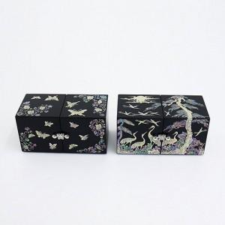

【상세/제작정보】 | <span style="font-size: 12pt;"><b>-&nbsp; 배송비 30개 / 택배 5000원별도 / 100개 이상 지원</b></span><div><span style="font-size: 12pt;"><b>-&nbsp; 실크인쇄 100개 미만 4만원 별도 /100개 이상 지원</b></span></div><div><span style="font-size: 12pt;"><b>-&nbsp; 컬러인쇄 100개 미만 5만원 별도 /100개 이상지원</b></span></div><div><span style="font-size: 12pt;"><b>-&nbsp; 100개 이상 인쇄, 포장, 배송 무료</b></span></div><br>

【인쇄/포장옵션】 | 실크 / 포장지포장

【공급단가】 | 수량 | 50~ | 100~ | 500~ | 1,000~ | 2,000~
*VAT별도 | 단가 | 37,200원 | 36,580원 | 35,650원 | 35,030원 | 34,100원

【상품 URL】 | http://www.easy1.co.kr/src/goods_detail.php?gdno=30626

